履歴書(表)
 |  |  |  |  |  |  |  |  |  |  |  |  |  | 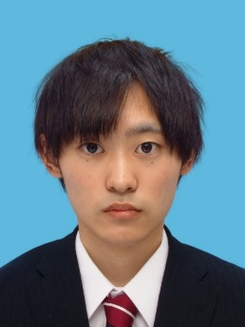 写真を貼る位置 1.縦 36～40mm 横 24～30mm 2.本人 胸から上 3.裏面にのりづけ 4.裏面に氏名記入
履 歴 書
 |  |  |  |  | 2020 |  |  | 年 | 12 | 月 | 18 | 日現在
ふりがな | こにし ゆうと
氏 名 | 小西 優斗

2000年 |  |  | 4 | 月 | 14 | 日 | 生 満( |  |  | 20 | 歳) | 男・女

ふりがな | さっぽろしひがしくきたじゅうさんじょうひがしじゅうさんちょうめ かんじょうどおりひがし |  |  |  |  |  |  |  |  |  |  |  | (自宅電話)
現住所 | 〒 | 065-0013
北海道札幌市東区北13条東13丁目2番8号ブランシャール環状通東103号室 |  |  |  |  |  |  |  |  |  |  |  |  | (携帯電話)
E-mail | k.yuutosoccer@gmail.com |  |  |  |  |  |  |  |  |  |  |  | 080-8297-2277
ふりがな |  |  |  |  |  |  |  |  |  |  |  |  | (連絡先電話)
連絡先 | 〒 |  |  |  | (現住所以外に連絡を希望する場合のみ記入)

年 | 月 | 学歴・職歴・免許・資格
 |  | 学歴
H28 | 4 | 北海道釧路北陽高等学校 入学
H31 | 3 | 北海道釧路北陽高等学校 卒業
H31 | 4 | 吉田学園情報ビジネス専門学校 ゲームスペシャリスト学科 入学
R4 | 3 | 吉田学園情報ビジネス専門学校 ゲームスペシャリスト学科 卒業見込み

 |  | 免許 ・ 資格
H30 | 7 | 硬筆書写技能検定 3級 取得
H31 | 4 | 普通自動車第一種運転免許 取得
 |  | 以上

